NÓMINA INTERNA
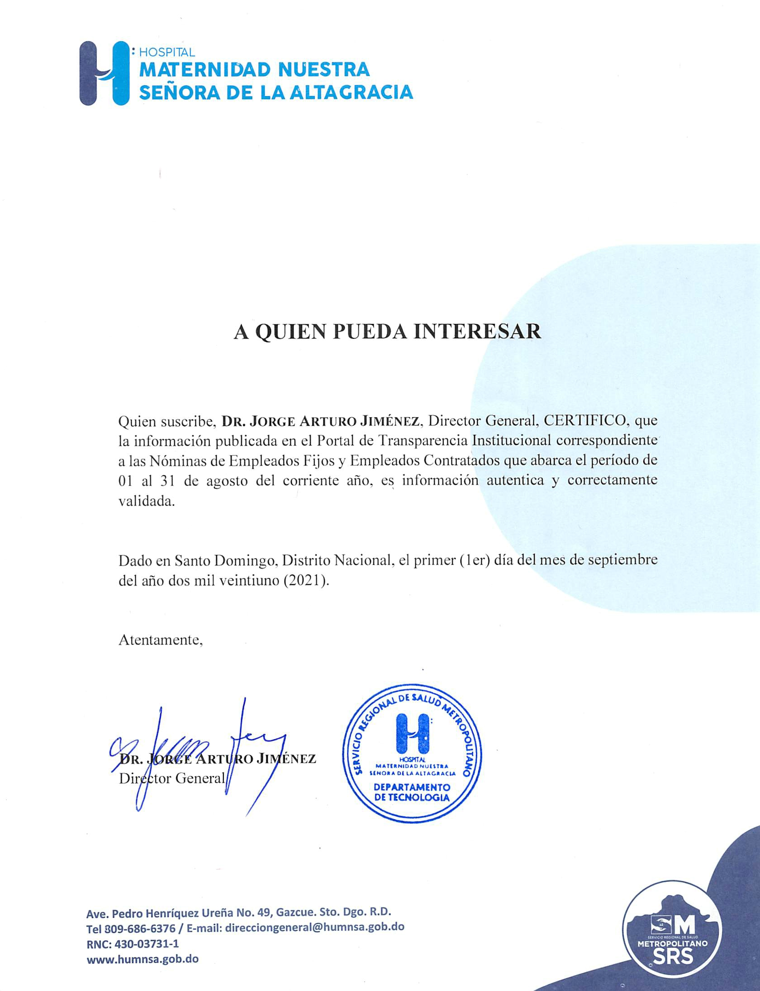
HOSPITAL UNIVERSITARIO MATERNIDAD NUESTRA SEÑORA DE LA ALTAGRACIA
RNC-430-037311
SANTO DOMINGO, D.N.

NÓMINA DE EMPLEADOS CONTRATADOS CORRESPONDIENTES AL MES DE SEPTIEMBRE

# | NOMBRES | DEPARTAMENTO | GÉNERO | SUELDO | FECHA DE EXPEDICIÓN | FECHA EXPIRACIÓN
1 | ALEJANDRO FELIZ | CONSERJE | M | 8,000.00 | 2021-01-01 | 2021-09-01
2 | ANA CAMILO PLACENCIA | AUXILIAR DE ENFERMERIA | F | 8,000.00 | 2021-01-01 | 2021-09-01
3 | ANDREA REYES GARCIA | CONSERJE | F | 10,000.00 | 2021-01-01 | 2021-09-01
4 | ANTONIO ROSARIO MARTINEZ | CONSERJE | M | 7,300.00 | 2021-01-01 | 2021-09-01
5 | ARNERY RAMIREZ | CONSERJE | F | 11,000.00 | 2021-01-01 | 2021-09-01
6 | AURELIO LUNA RODRIGUEZ | MANTENIMIENTO DE PISO | M | 13,000.00 | 2021-01-01 | 2021-09-01
7 | AWILDA GARCIA POLANCO | GARCIA POLANCO | F | 10,000.00 | 2021-01-01 | 2021-09-01
8 | BERTY GREGORIO | DE JESUS CORPORAN | M | 20,000.00 | 2021-05-02 | 2021-08-02
9 | CARMEN ARELIS DISLA CANDELARIO | COORDINADORA TECNICA FACTURACION | F | 20,000.00 | 2021-01-01 | 2021-09-01
10 | CLAUDIO FAMILIA | SEGURIDAD | M | 8,000.00 | 2021-01-01 | 2021-09-01
11 | CRISTIAN SAMUEL SANCHEZ | AUXILIAR DE ESTADISTICA | M | 14,000.00 | 2021-01-01 | 2021-09-01
12 | CHERMY ESMERLIN NUÑEZ MENDEZ | AUXILIAR DE COCINA | M | 13,000.00 | 2021-01-01 | 2021-09-01
13 | DIOMARYS OGANDO | AYUDANTE DE COSTURA | F | 7,300.00 | 2021-01-01 | 2021-09-01
14 | EULOGIA FRIAS HERNANDEZ | CONSERJE NOCTURNO | F | 10,000.00 | 2021-01-01 | 2021-09-01
15 | FRANCISCO JAVIER FULGENCIO RODRIGUEZ | MEDICO INTERNISTA | M | 20,000.00 | 2021-01-01 | 2021-09-01
16 | FREMIO GENAO | AYUDANTE DE MANTENIMIENTO | M | 32,000.00 | 2021-01-01 | 2021-09-01
17 | ISMELDA JACQUELINE ROSARIO BELTRE | MEDICO GINECO-OBSTETRA. | F | 20,000.00 | 2021-01-01 | 2021-09-01
18 | JUAN ALBERTO PAULINO | CONSERJE | M | 8,300.00 | 2021-01-01 | 2021-09-01
19 | JOEL MORENO VALERA | AUXILIAR DE ATENCIÓN AL USUARIO | M | 16,500.00 | 2021-03-05 | 2021-09-05
20 | JOSE ANTONIO PEREZ | SEGURIDAD | M | 8,000.00 | 2021-01-01 | 2021-09-01
21 | JOSE LUIS MATOS MOSQUETE | MEDICO ANESTESIOLOGO | M | 20,000.00 | 2021-06-02 | 2021-12-02
22 | JOSELIN NORBERTO ESTEPAN FELIZ | CONSERJE | M | 10,000.00 | 2021-03-10 | 2021-09-10
23 | LOUIS PAUL MEJÍA GIL | SEGURIDAD | M | 6,000.00 | 2021-03-17 | 2021-09-17
24 | LOURDES VANESSA LUCIANO FABAL | MÉDICO GINECO-OBSTETRA EN EMERGENCIA | F | 20,000.00 | 2020-03-15 | 2021-09-15
25 | LUIS RODRÍGUEZ PEÑA | CONSERJE | M | 10,000.00 | 2021-03-08 | 2021-03-08
26 | MANUEL ALEJANDRO GUERRERO RODRÍGUEZ | DIGITADOR DEPARTAMENTO FACTURACIÓN | M | 16,500.00 | 2021-03-02 | 2021-09-02
27 | MARIA TERESA REYES REYES | AUXILIAR ATENCIÓN AL USUARIO | F | 16,500.00 | 2021-01-01 | 2021-09-01
28 | MARIA ISABEL EVANGELISTA EVANGELISTA | EVANGELISTA EVANGELISTA | F | 15,000.00 | 2021-01-01 | 2021-09-01
29 | MARIU TAVERAS ROSARIO | AUXILIAR DE FARMACIA | F | 12,000.00 | 2021-01-01 | 2021-09-01
30 | MARIEL SUGEILLY RIVERA PEÑALÓ | MEDICO INTERNISTA | F | 20,000.00 | 2021-01-01 | 2021-09-01
31 | MARTHA PAOLA MIESES RESTITUYO | CONSERJE NOCTURNA | F | 10,000.00 | 2021-01-01 | 2021-09-01
32 | MARTINA GERMAN MATEO | ASISTENTE DE ARCHIVO HORARIO EXTENDIDO | F | 11,000.00 | 2021-01-01 | 2021-09-01
33 | MATILDE MAGALLANES | AUXILIAR DE COCINA | F | 11,000.00 | 2021-01-01 | 2021-09-01
34 | MIGUEL GONZALEZ | AYUDANTE DE MANTENIMINETO | M | 12,000.00 | 2021-01-01 | 2021-09-01
35 | NATHANAEL GALVAN VALLEJO | AUXILIAR ATENCIÓN AL USUARIO | M | 16,500.00 | 2021-01-01 | 2021-09-01
36 | PEDRO ANTONIO CRUZ | AYUDANTE DE COCINA | M | 9,000.00 | 2021-01-01 | 2021-09-01
37 | RAMONA CARIDAD MERCADO DE LA CRUZ | AUXILIAR DE COCINA | F | 10,000.00 | 2021-01-01 | 2021-09-01
38 | RAMONA ELENA TOLENTINO | AUX. DE ESTADISTICA | F | 11,000.00 | 2021-01-01 | 2021-09-01
39 | REIDIN TRINIDAD ENCARNACIÓN | CAMILLERO | M | 10,000.00 | 2021-03-10 | 2021-09-10
40 | ROSARIO CAMPUSANO DE LOS SANTOS | AYUDANTE DE ELECTROMEDICINA | M | 11,300.00 | 2021-01-01 | 2021-09-01
41 | ROSANNA ALTAGRACIA DIAZ | CONSERJE NOCTURNA | F | 10,000.00 | 2021-01-01 | 2021-09-01
42 | WILSON MATEO EUGENIO | TECNICO AIRES ACONDICIONADO | M | 14,300.00 | 2021-02-02 | 2021-08-02
43 | YAFREICY GOMEZ | ATENCIÓN AL USUARIO | F | 13,000.00 | 2021-01-01 | 2021-09-01
44 | YELENNY WALKIDIA | ALCANTARA PEREZ | F | 8,000.00 | 2021-01-01 | 2021-09-01
45 | YOLANDA LEOCADIA LAURENCIO BERROA | TECNICO DE RAYOS X | F | 15,000.00 | 2021-01-01 | 2021-09-01
46 | SAYMI SÁNCHEZ MIÉSES | AUXILIAR DE ATENCIÓN AL USUARIO | F | 10,000.00 | 2021-06-30 | 2021-12-30
47 | EULOGIA SANTIAGO NÚÑEZ | AUXILIAR DE ENFERMERÍA | F | 10,000.00 | 2021-06-18 | 2021-12-18
48 | ALFIDA SOBEYDA FRACO TEJEDA | MÉDICO GINECO-OBSTETRA EN EMERGENCIA | F | 30,000.00 | 2021-08-02 | 2022-02-02
49 | ANDERSON GARCÍA VARGAS | MÉDICO AYUDANTE DE ANESTESIOLOGÍA | M | 20,000.00 | 2021-08-17 | 2022-02-17
50 | ARIEL PÉREZ FELIZ | SUPERVISOR OXIGENO UCI Y EMERGENCIA | M | 30,000.00 | 2021-04-01 | 2021-10-01
51 | BIENVENIDO BATISTA FELIZ | TÉCNICA DE AIRES ACONDICIONADO | M | 14,300.00 | 2021-08-02 | 2022-02-02
52 | CARLIXTO NÚÑEZ HERNÁNDEZ | ENCARGADO DE MANTENIMIENTO DEL AUTOCLAVE | M | 15,000.00 | 2021-07-01 | 2022-01-01
53 | CARLOS GADIEL GARCIA | MÉDICO DE UCI | M | 30,000.00 | 2021-03-18 | 2021-09-18
54 | CRISTIAN ALBERTO ALCÁNTARA | AUXILIAR DE COCINA | M | 14,000.00 | 2021-05-26 | 2021-11-26
55 | ELISA MONTILLA DE LA CRUZ | AUXILIAR DE ENFERMERÍA | F | 10,000.00 | 2021-07-21 | 2022-01-21
56 | FIDIA MIGUELINA BÁEZ FERRERAS | AUXILIAR DE ENFERMERÍA | F | 10,000.00 | 2021-07-21 | 2022-01-21
57 | ISABEL SANTANA MOJICA | AUXILIAR DE ENFERMERÍA | F | 10,000.00 | 2021-07-21 | 2022-01-21
58 | JOHANNA EMILIA RUÍZ ÁLVAREZ | AUXILIAR DE ENFERMERÍA | F | 10,000.00 | 2021-07-21 | 2022-01-21
59 | KAYRA JACQUELINE MANCEBO RODRÍGUEZ | AUXILIAR DE ENFERMERÍA | F | 10,000.00 | 2021-07-21 | 2022-01-21
60 | MABEL TEJEDA ENCARNACIÓN | AUXILIAR DE ENFERMERÍA | F | 10,000.00 | 2021-07-21 | 2022-01-21
61 | MAGDA GLORIS BELTRÉ OVIEDO | MÉDICO DE EMERGENCIA | F | 20,000.00 | 2021-08-17 | 2022-01-17
62 | MARÍA ISABEL PÉREZ MOTA | AUXILIAR DE ENFERMERÍA | F | 10,000.00 | 2021-07-21 | 2022-01-21
63 | PAOLA MIRENI GUZMÁN BRITO | AUXILIAR DE ENFERMERÍA | F | 10,000.00 | 2021-07-21 | 2022-01-21
64 | RAYSA TERESA TRONCOSO OZORIA | MÉDICO ANESTESIÓLOGA | F | 20,000.00 | 2021-06-21 | 2021-12-21
65 | REYNA MASSIEL BAUTISTA SÁNCHEZ | MÉDICO CARDIOLOGA | F | 40,000.00 | 2021-07-12 | 2022-01-12
66 | ROBERTO MANUEL GUTIERREZ | SUPERVISOR GENERAL FINES DE SEMANA | M | 29,500.00 | 2021-03-01 | 2021-09-01
67 | ROBERTO ANTONIO CUEVAS OLIVERO | MÉDICO DE EMERGENCIA | M | 20,000.00 | 2021-07-09 | 2022-01-09
68 | RONNY FAUSTINO ESPINO CEDANO | MÉDICO DE EMERGENCIA | M | 20,000.00 | 2021-08-17 | 2022-02-17
69 | ROSA FERRERAS SANTANA | AUXILIAR DE COCINA | F | 10,000.00 | 2021-04-23 | 2021-10-23
70 | SUGEIDY DÍAZ MERCEDES | CONSERJE | F | 10,000.00 | 2021-07-30 | 2022-01-30
71 | WENDY GISELA MARTÍNEZ | GERENTE DE ATENCIÓN AL USUARIO FINES DE SEMANA | F | 18,000.00 | 2021-03-01 | 2021-09-01
72 | WILMI BELTRÁN | CAMILLERO | M | 10,000.00 | 2021-07-18 | 2022-01-18
73 | YESSENIA ARACENA ANGOMAS | AUXILIAR DE ENFERMERÍA | M | 10,000.00 | 2021-07-21 | 2022-01-21
74 | RAFIZ CIPRIAN | CAMILLERO | M | 10,000.00 | 2021-08-23 | 2021-02-23
75 | ALEXIS FELICIANO CASTILLO ALMONTE | MENSAJERO | M | 10,000.00 | 2021-09-10 | 2021-03-10

